Processo
2. PROCESSO
2.1 Informações Iniciais
2.1.1 Quem são os clientes do processo?
1 | Marco (cliente do projeto)
2 | Eduardo Aleixo (diretor de planejamento do IFPE)
3 | PRODIN (Pró-Reitoria de Desenvolvimento Institucional)
4 | Everaldo Duarte (estatístico da área de planejamento)
2.1.2 Quais queixas os clientes do processo apresentam?
1 | Dificuldade em obtenção e padronização de dados
1 |  | São 16 campi, reunindo cerca de 29 mil alunos, cada um oferecendo cursos com características distintas, que vão desde formações voltadas para a agronomia até cursos especializados em tecnologia, além de especializações que vão do nível médio integrado ao técnico até o bacharelado.
2 | Dificuldade de constância na centralização dados
1 |  | Os dados são centralizados somente no final/início do ano para o envio de informações para o TCU
 | 2 | Não existe uma centralização e análise frequente (trimestral, mensal, semanal etc) dos dados
3 | Dificuldade de planejamento e predições
1 |  | Os obstáculos citados acima fazem que o planejamento de alocação de esfoços seja um processo doloroso e incerto, bem como a previsão de acontecimentos futuros e possíveis pontos de melhorias.
2.2 Comunicação
2.2.1 O processo é amplamente conhecido na organização?
 | Sim, é um processo fundamental para a empresa. Por isso, destaca-se a importância da realização das etapas que antecedem a construção do orçamento, além de sua utilização para visualizar as ocorrências dentro da instituição.

2.2.2 Quais meios de comunicação são usados para divulgar o processo?
1 | Ferramentas de comunicação instantânea como WhatsApp.
2 | E-mails corporativos
3 | Videoconferências ou reuniões presenciais

2.2.3 Você acha que deveria usar algum meio de divulgação em especial? Por quê?
1 | Não, pois a forma como é feita supre a necessidade dos agentes no processo, e os meios de comunicação já utilizados atendem às demandas de comunicação.

2.3 Prazo
2.3.1 Há problemas de prazo? Quais os pontos do processo que originam o problema?
1 | Sim, os artefatos necessários para construção dos indicadores no Nilo Peçanha podem demorar a serem feitos mais que o prazo delimitado, problema advindo de atrasos no processo
2 | As demoras ocorrem na aquisição da informação, que envolve múltiplas pessoas, cada uma realizando sua parte no seu próprio tempo.
3 | Além disso, são varias auditorias que precisam ser feitas por causa de falta de confiabilidade na informação
2.3.2 Há algum handoff (handoff ocorre quando o processo muda de responsável seja mudança de raia ou de piscina) que esteja gerando gargalo? (Apresentar os pontos de handoff na modelagem AS-IS)
Imagem do modelo AS-IS |  | Descrição | Possível causa
1
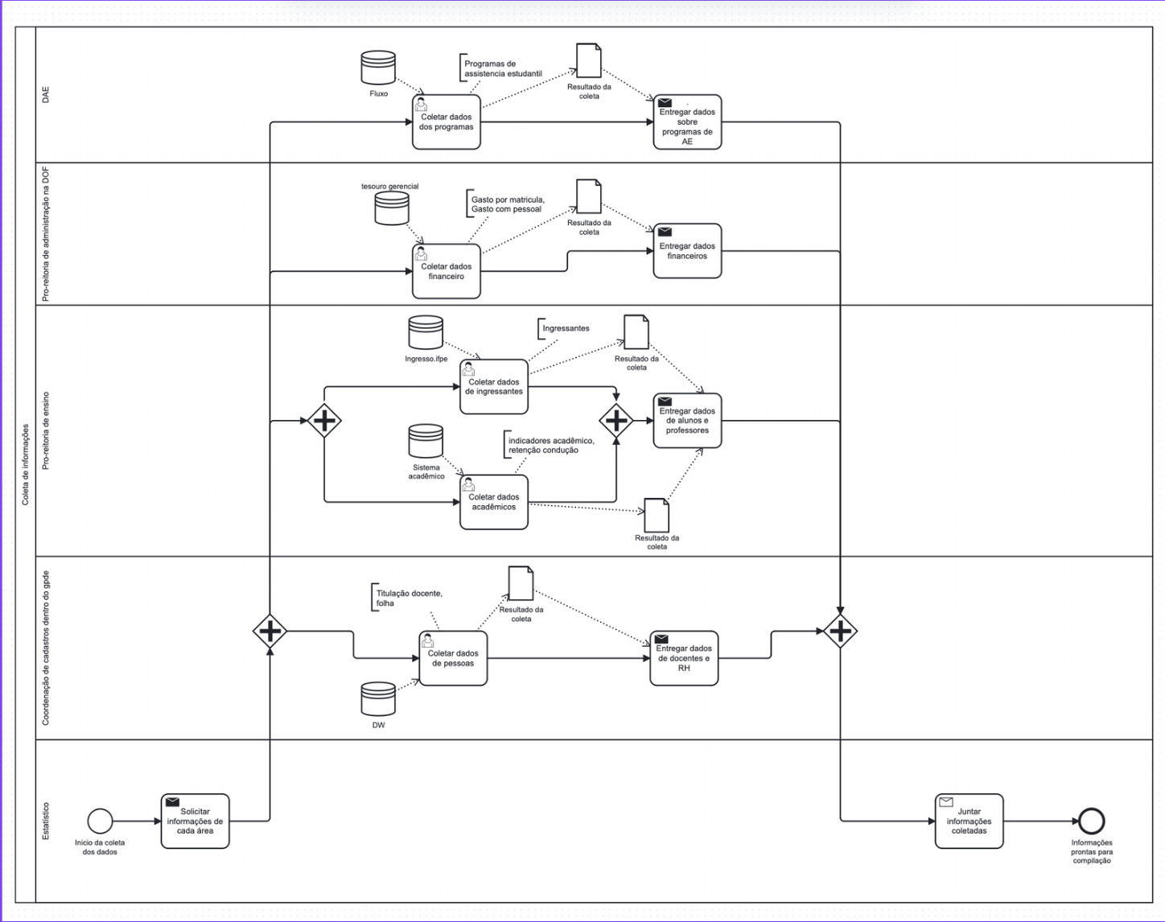 |  | Após o estatístico identificar a necessidade de dados para análise e geração de indicadores, ele solicita informações a diferentes áreas da instituição | A falta de automação e integração entre sistemas: Cada área pode utilizar sistemas diferentes e não integrados, tornando o processo dependente de respostas manuais e trocas de e-mails, o que gera atrasos e inconsistência nos prazos de retorno.
Imagem do modelo AS-IS |  | Descrição | Possível causa
2
 | 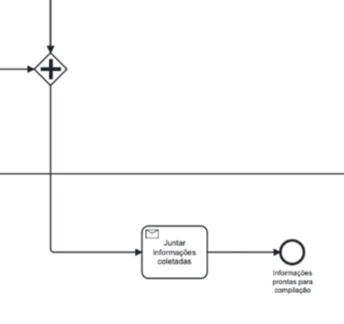 | Após o estatístico solicitar informações, o processo se ramifica em um gateway, direcionando as solicitações para cada setor responsável, e cada área compila e envia os dados solicitados ao estatístico. | Falta de integração automática: Cada área trabalha com sistemas distintos, o que obriga a coleta manual e individual; Retrabalho: Caso os dados enviados não estejam no formato adequado, o estatístico precisará retornar a solicitação.

2.4 Qualidade
2.4.1 Quais os pontos do processo que originam problemas de qualidade?
1 | Coleta Fragmentada de Dados: O processo possui coleta de dados de múltiplas fontes (DAE, GPDE, Pró-Reitoria de Ensino e Administração) sem um padrão ou sistema unificado; Processo Manual de Compilação: No processo há uma etapa "Compilar Resultados" após a coleta de informações das diversas fontes que é feito manualmente, é uma etapa mais complexa por envolver a junção de diversas fontes e pode ser altamente propenso a erros; Auditoria Reativa: O processo tem uma etapa de "Auditar resultados em reunião" com um gateway de decisão "Estão Corretos?", isso indica que problemas talvez sejam detectados tardiamente no ciclo, e pela natureza manual, gera perda de tempo e gargalos no prazo de entrega dos dados, corroborado pela etapa "Solicitar mais tempo" do processo.

2.4.2 Quais os resultados do processo que são afetados?
1 | Qualidade dos Indicadores para o Nilo Peçanha e Acurácia dos Relatórios Estratégicos: A fragmentação afeta a precisão dos dados que determinam o orçamento institucional, "Gerar relatório sobre o ano da instituição" é comprometido por dados que são passados por múltiplas manipulações; Tempo de Entrega: O processo tem uma etapa "Solicitar mais tempo", evidenciando atrasos frequentes;

2.4.3 Há algum handoff (handoff ocorre quando o processo muda de responsável seja mudança de raia ou de piscina) que esteja gerando erro?
Imagem do modelo AS-IS |  | Descrição | Possível causa
1
 | 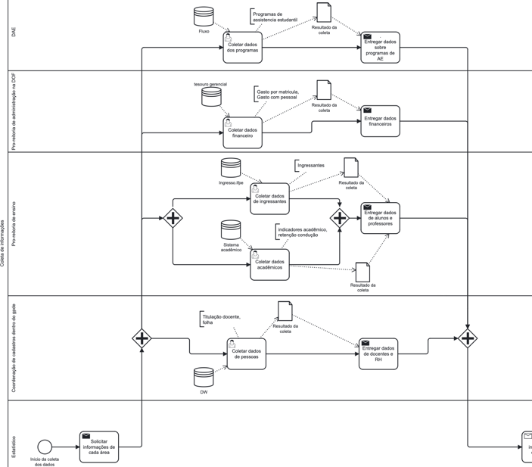 | Transições de "Entregar dados" para a junção das informações coletadas. | Diferentes formatos, temporalidades e critérios entre as áreas fornecedoras.
 | 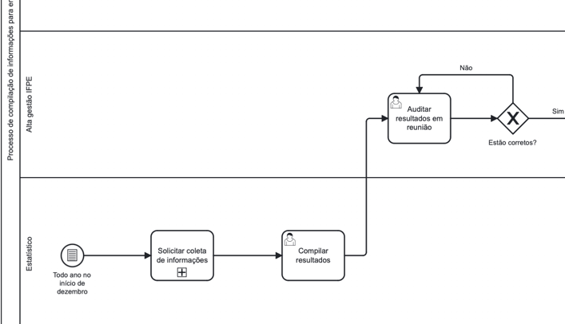 | Transição entre "Compilar resultados" e "Auditar resultados em reunião" | Falta de padronização na entrega dos dados compilados e falta de validação prévia

2.5 Recursos
2.5.1 Há problemas de insuficiência ou não adequação de recursos necessarios ao processo? Quais os recursos que são insuficientes/inadequados?
1 | Sistemas institucionais sem integração direta e extração de dados não automatizada: exige a coleta manual de dados por meio de solicitações individuais a cada setor, o que aumenta significativamente o tempo de processamento e o risco de erros durante a transcrição e consolidação das informações
2 | Falta de padronização nos dados recebidos dos diferentes setores da instituição: o que dificulta a compilação eficiente das informações e torna o processo de auditoria mais complexo
2.5.2 Há habilidades ou competências especiais que as pessoas que executam o processo precisam possuir? Quais?
1 | Conhecimento em sistemas institucionais e bancos de dados: compreender o funcionamento dos sistemas utilizados pela instituição para extrair os dados
2 | Ferramentas de análise e manipulação de dados: Excel, PowerBI
3 | Capacidade de padronização e validação de informações: identificar discrepâncias e aplicar padrões
4 | Comunicação e coordenação entre setores
2.5.3 Quais habilidades ou competências as pessoas que executam o processo já possuem?
1 | Conhecimento funcional dos sistemas institucionais
2 | Experiência com manipulação de dados básicos
3 | Conhecimento das regras e normas institucionais
2.5.4 Quais habilidades ou competências as pessoas que executam o processo ainda não possuem?
1 | Familiaridade com automação de processos

2.5.5 O que é necessário para que as pessoas que executam o processo adquiram essas habilidades ou competências?
1 | Capacitação técnica
2 | Apoio institucional para implementação de novas ferramentas

2.6 Legalidade
2.6.1 Há problemas de não conformidade com normas / resoluções / leis? Quais?
1 | Não foram explicitadas nenhuma não conformidade com normas, resoluções e leis, é um processo auditado pelo TCU e por isso não abre espaço para isso.

2.6.2 Quais os pontos do processo nos quais o problema foi evidenciado?
1 | Não foram

2.7 Padronização
2.7.1 Quais os pontos do processo que apresentam a necesidade de automatização?
1 | Coleta de dados
2 | Decisão sobre erros
3 | Entrega/armazenamento
4 | Geração de relatórios
2.7.2 Por que essa automatização não foi realizada ainda?
1 | A automatização ainda não foi realizada por motivos como: limitações tecnológicas, custos elevados, resistência à mudança, falta de integração entre sistemas ou prioridades organizacionais diferentes.

2.7.3 Há atividades no processo que poderiam ser eliminadas? Quais? Por quê?
1 | Auditoria manual dos resultados - Pode ser substituída por verificações automáticas, reduzindo o tempo de revisão.
2 | Entrega manual de dados entre setores - A integração direta entre sistemas eliminaria essa necessidade.
3 | Solicitação de informações de várias áreas - Se os sistemas fossem interligados, os dados podem ser coletados automaticamente sem precisar de solicitações manuais.
2.7.4 Há atividades no processo que deveriam ser incluídas? Quais? Por quê?
1 | Validação automática dos dados - Para evitar erros antes da auditoria, reduzindo retrabalho.
2 | Notificações automáticas - Para alertar setores sobre pendências, agilizando decisões.
3 | Geração de relatórios em tempo real - Para fornecer informações sempre atualizadas, sem necessidade de compilações manuais.
4 | Histórico e rastreamento de alterações - Para maior controle e auditoria sobre modificações nos dados.
2.7.5 Há atividades no processo que poderiam ser realizadas de outra forma? Quais? Por quê?
1 | Coleta de dados - Em vez de ser feita manualmente por diferentes setores, poderia ser automatizada com integração de sistemas.
2 | Entrega de dados entre setores - Substituir e-mails ou documentos físicos por um sistema centralizado, eliminando retrabalho.
3 | Decisão sobre erros - Criar um workflow automaizado que notifique os responsáveis e sugira correções, reduzindo atrasos.
2.7.6 Há pontos de decisão no processo que poderiam ser eliminados? Quais? Por quê?
1 | Decisão sobre erros na auditoria - Se houver validação automática dos dados antes da auditoria, a necessidade de uma revisão manual seria reduzida.
2 | Solicitação de mais tempo para correção - Se o sistema detectar e corrigir inconsistências automaticamente, essa decisão pode ser desnecessária.
3 | Envio manual de dados para diferentes setores - Com integração direta entre sistemas, o fluxo pode seguir sem depender de aprovações manuais.
2.7.7 Há pontos de decisão no processo que deveriam ser incluídos? Quais? Por quê?
1 | Verificação automática da qualidade dos dados antes da auditoria - Para evitar que informações incorretas avancem no fluxo.
2 | Decisão sobre priorização de correções - Um critério para definir quais erros precisam ser corrigidos primeiro, otimizando o tempo de resposta.
3 | Confirmação automática antes do armazenamento final - Para garantir que os dados estejam completos e corretos antes de serem arquivados.
2.7.8 Como seria a nova forma de execução do processo?
1 | A nova execução do processo será mais automatizada, eliminando tarefas manuais, reduzindo erros e agilizando a tomada de decisão. A integração entre sistemas permitirá um fluxo de informações mais eficiente, minimizando a necessidade de intervenções humanas. A validação automática garantirá a qualidade dos dados antes do processamento, enquanto um sistema inteligente auxiliará na correção de inconsistências. Relatórios serão gerados em tempo real, proporcionando maior controle e transparência. Com essas melhorias, o processo se tornará mais preciso, rápido e confiável, reduzindo retrabalho e aumentando a eficiência operacional.

2.7.9 Há problemas de não conformidade com o processo (i.e., variantes do processo, stakeholders executam o processo de forma diferente)? Quais os pontos do processo que apresentam essa não conformidade (i.e., possuem variantes)?
1 | O processo apresenta problemas de não conformidade devido a variações na execução por diferentes stakeholders. A coleta de dados ocorre de forma inconsistente, com setores utilizando fontes e formatos distintos. Na auditoria, algumas áreas revisam manualmente, enquanto outras apenas aceitam os dados recebidos, comprometendo a qualidade da validação. A tomada de decisão segue critérios diferentes, causando atrasos e falta de uniformidade. Além disso, o armazenamento e a geração de relatórios não são padronizados, dificultando a consolidação das informações. Essas variantes impactam a eficiência e a confiabilidade do processo, tornando essencial a padronização e automação para garantir conformidade.

2.7.10 Você pode descrever o fluxo dessas variações?
1 | O processo apresenta diversas variações porque diferentes setores o executam de maneiras distintas, o que gera inconsistências e retrabalho. Na coleta de dados, algumas áreas utilizam sistemas automatizados, enquanto outras ainda realizam essa etapa manualmente, dificultando a padronização. Na auditoria, há setores que conferem os dados detalhadamente, enquanto outros apenas repassam as informações sem uma verificação rigorosa. A tomada de decisão também não segue um padrão único, pois alguns setores adotam critérios bem definidos, enquanto outros utilizam abordagens mais subjetivas, o que pode causar atrasos. Além disso, o armazenamento dos dados ocorre em diferentes formatos e sistemas, tornando a geração e análise de relatórios mais complexa. Essas variações comprometem a eficiência e a confiabilidade do processo, tornando essencial a padronização e a automação para reduzir erros e otimizar a execução.

2.7.11 Quais as possíveis causas dessa não conformidade?
1 | Não existe uma delimitação de prazos para execução da aquisição e repasse de dados dentro da empresa. Além de que o tempo pode ser prolongado pela necessidade de vários dados desperços em sistemas diferentes que precisam ser compilados e lançados em uma plataforma única.

2.7.12 Há algo mais impedindo o processo de prosseguir? O que está impedindo o processo de prosseguir?
Imagem do modelo AS-IS |  | Descrição | Possível causa
1 | Não

2.8 Multidimensional
2.8.1 Algum handoff (handoff ocorre quando o processo muda de responsável seja mudança de raia ou de piscina) está gerando retrabalho?
Imagem do modelo AS-IS |  | Descrição | Possível causa
1 | 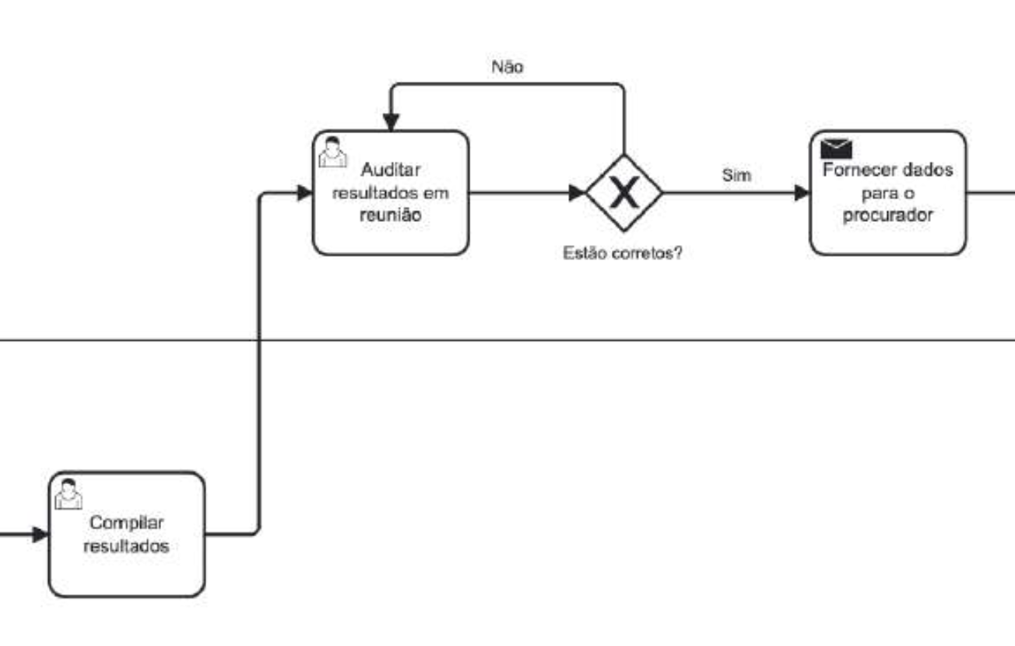 | Auditar dados vindos de múltiplas fontes | Após coletar dados dos vários sistemas, é necessário auditar esses dados antes de gerar os relatórios. Essa audição envolve retrabalho de revisão de vários dados de múltiplas fontes. Sempre que chegam resultados novos de um dado sistema, esses resultados precisam ser auditados e normalizados com os demais dados.

2.8.2 Existem pontos no seu processo que causam gargalo? Quais os pontos do processo em que ocorrem? Quais as possíveis causas desse gargalo?
Imagem do modelo AS-IS |  | Descrição | Possível causa
1 | 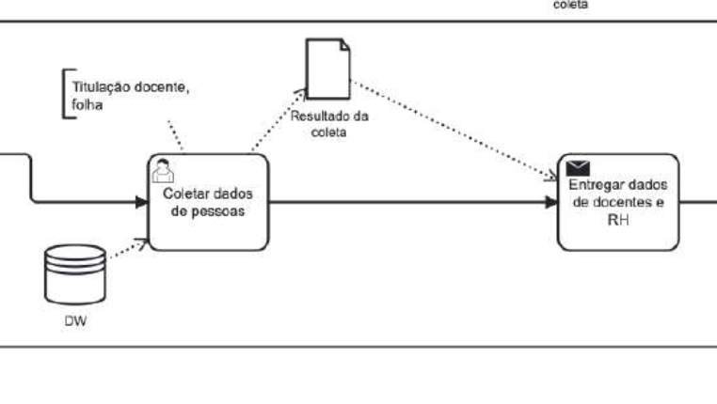 | A coleta manual de dados dos sistemas | A coleta de dados em alguns sistemas é manual, e há uma burocracia operacional e contratual pra adquirir esses dados.

2.8.3 Quais as consequências da ocorrência dos gargalos?
1 | Demora no processo de coleta e análise dos dados; Aumento do prazo pra entrega de relatórios e prejuízo na tomada de decisões estratégicas pela ausência dessas informações quando são necessárias.

